상품제안서
유니콘 USB 3.0 4포트 개별스위치 허브 | 상품코드: S21367

 |  |  |  |  |  |  | 02-713-8555 | www.synergygift.co.kr
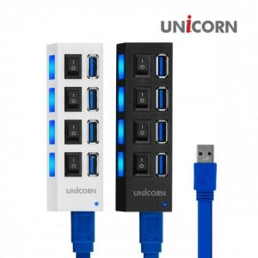

【상세/제작정보】 | 개별스위치 USB 3.0 4포트 허브

【인쇄/포장옵션】 | 레이저, 풀칼라 / 시판박스

【공급단가】 | 수량 | 50~ | 100~ | 500~ | 1,000~ | 2,000~
*VAT별도 | 단가 | 9,810원 | 9,450원 | 9,090원 | 8,720원 | 8,500원

【상품 URL】 | https://www.synergygift.co.kr:443/src/goods_detail.php?gdno=21367

